1GD-FR-0020
 |  |  |  |  |  | PROCESO DE GESTIÓN DOCUMENTAL |  |  |  |  |  |  |  |  | POLICÍA NACIONAL
Código:1GD-FR-0020
Fecha: 04/07/2018 |  |  |  |  |  | DIAGNÓSTICO INTEGRAL PARA LOS ARCHIVOS DE LA POLICÍA NACIONAL
Versión: 0

CIUDAD: Bogotá |  |  |  |  |  |  |  |  | FECHA ELABORACIÓN DEL DIAGNÓSTICO |  |  |  |  |  |  | 4 |  | 9 |  |  | 2021
RESPONSABLE DEL DILIGENCIAMIENTO: INTENDENTE FERNEY RUIZ MONTAÑO
A. IDENTIFICACIÓN
CÓDIGO Y NOMBRE DE LA UNIDAD: 3, DIRECCIÓN DE SEGURIDAD CIUDADANA
FECHA DE CREACIÓN DE LA UNIDAD: AÑO 2007 |  |  |  |  |  |  |  |  | ACTO ADMINISTRATIVO DE CREACIÓN DE LA UNIDAD: RESOLUCION 02063 DEL 15 DE JUNIO DE 2007
DIRECCIÓN DE LA UNIDAD: CARRERA 59 No. 26-21 CAN |  |  |  |  |  |  |  |  | ACTO ADMINISTRATIVO VIGENTE DE LA UNIDAD: Resolución 01688 del 01 de julio de 2020
CORREO ELECTRÓNICO DE LA UNIDAD: disec.guged@policia.gov.co |  |  |  |  |  |  |  |  | TELÉFONO: 5159000 |  |  |  |  |  |  |  | IP: 9523
A.1 DIRECTOR, COMANDANTE O JEFE DE LA UNIDAD:
NOMBRE: |  |  | CARLOS ERNESTO RODRÍGUEZ CORTÉS
GRADO: |  |  | MAYOR GENERAL
CARGO: |  |  | DIRECTOR DE SEGURIDAD CIUDADANA
TIEMPO EN EL CARGO: |  |  |  | (00-08-10)
A.2 ADMINISTRACIÓN DEL ARCHIVO
Jefe Grupo de Gestión Documental
NOMBRES Y APELLIDOS: FERNEY RUIZ MONTAÑO |  |  |  |  |  |  |  |  | CAPACITACIÓN O CURSOS EN GESTIÓN DOCUMENTAL Y ARCHIVÍSTICA
GRADO: INTENDENTE |  |  |  |  |  |  |  |  | 1 | CURSO VIRTUAL CON EL SENA ADMINISTRACIÓN DOCUMENTAL EN EL ENTORNO LABORAL
CARGO: JEFE GESTIÓN DOCUMENTAL |  |  |  |  |  |  |  |  | 2 | CURSO VIRTUAL CON EL SENA ORGANIZACIÓN DOCUMENTAL EN EL ENTORNO LABORAL
TIEMPO EN EL PROCESO DE GESTIÓN DOCUMENTAL: (03, 02, 09) |  |  |  |  |  |  |  |  | 3 | SEMINARIO SISTEMA NACIONAL DE ARCHIVOS BALANCE Y PERSPECTIVAS
TIEMPO EN LA INSTITUCIÓN: (15, 08, 28) |  |  |  |  |  |  |  |  | 4
CORREO INSTITUCIONAL: ferney.ruiz6957@correo.policia.gov.co |  |  |  |  |  |  |  |  | 5
No. CELULAR: 3202946186 |  |  |  |  |  |  |  |  | 6
No IP DE LA OFICINA Y/O GRUPO: 5159523 - 5159074 |  |  |  |  |  |  |  |  | 7
CONDICIÓN MÉDICO LABORAL: APTO |  |  |  |  |  |  |  |  | 8
Funciones del Jefe Grupo de Gestión Documental
1 | Mantener la reserva y confidencialidad frente al manejo de la documentación.
2 | Responder por la integridad, autenticidad, veracidad y fidelidad de la información del patrimonio documental de la unidad de policía.
3 | Suministrar información confiable y oportuna a los usuarios.
4 | Cumplir con la normatividad expedida por el archivo general de la nación y demás entes que controlan el manejo y el buen uso de la documentación recepcionada en el archivo.
5 | Administrar el sistema archivístico mediante acciones de evaluación, seguimiento y mecanismos de mejoramiento continuo acorde con las políticas organizacionales y con el sistema de gestión de la calidad.
6 | Ejecutar el procedimiento de archivo central con el fin de garantizar la disponibilidad de la información para consulta.
7 | Difundir y propender por la aplicación e implementación de las tablas de retención documental en la policía nacional.
Responsable Archivo Central
NOMBRES Y APELLIDOS: JEISSON JAVIER PINTO VARGAS |  |  |  |  |  |  |  |  | CAPACITACIÓN O CURSOS EN GESTIÓN DOCUMENTAL Y ARCHIVÍSTICA
GRADO: PATRULLERO |  |  |  |  |  |  |  |  | 1 | CURSO VIRTUAL CON EL SENA ADMINISTRACIÓN DOCUMENTAL EN EL ENTORNO LABORAL
CARGO: AUXILIAR DE ARCHIVO |  |  |  |  |  |  |  |  | 2 | CURSO ESPECIAL CON EL SENA DE GESTIÓN DOCUMENTAL
TIEMPO EN EL PROCESO DE GESTIÓN DOCUMENTAL: (02, 01, 25) |  |  |  |  |  |  |  |  | 3
TIEMPO EN LA INSTITUCIÓN: (Años, Meses, Días) |  |  |  |  |  |  |  |  | 4
CORREO INSTITUCIONAL: jeisson.pinto@correo.policia.gov.co |  |  |  |  |  |  |  |  | 5
No. CELULAR: 3176460948 |  |  |  |  |  |  |  |  | 6
No IP DE LA OFICINA Y/O GRUPO: 5159523 - 5159074 |  |  |  |  |  |  |  |  | 7
CONDICIÓN MÉDICO LABORAL: APTO |  |  |  |  |  |  |  |  | 8
Funciones del Responsable Archivo Central
1 | responder por la adecuacion y organizaciondel archivo central de la DISEC, siguiendo los parametros institucionales para su conformacion
2 | controlar el alacenamiento, rotacion y prestsamo para cunsulta o tramite del acervo documental del aArchivo Central, suministrar informacion confiable y oportuna a los usuarios.
3 | Aplicar, implemantar y solicitar modificzaciones a las tablas de rentecion documental en las dependencias que conforman la direccion de seguridad ciudadana.
4 | Responder por la integridad, autoridad,verecidad y fedelidad de la infromacion del patrimonio documental de la unidad
5 | realizar las actividades establecidas en la gedstion documental, aplicando la normatividadvigente.
6
7
TALENTO HUMANO
GRADO | APELLIDOS Y NOMBRES |  |  |  | CÉDULA | CARGO ACTUAL | No. De Celular | TIEMPO DE SERVICIO EN LA UNIDAD |  |  | TIEMPO EN EL PROCESO DE GESTIÓN DOCUMENTAL |  |  | NIVEL ACADÉMICO |  |  |  |  | CONDICIÓN MÉDICO LABORAL
 |  |  |  |  |  |  |  | Años | Meses | Días | Años | Meses | Días
IT | FERNEY RUIZ MONTAÑO |  |  |  | 80146957 | JEFE GESTION DOCUMENTAL | 3215735086 | 3 | 2 | 9 | 3 | 2 | 9 | TECNICO PROFESIONAL EN SERVICIO DE POLICIA |  |  |  |  | APTO
PT | JEISSON JAVIER PINTO VARGAS |  |  |  | 80194812 | AUXILIAR DE ARCHIVO | 3176460948 | 2 | 1 | 25 | 2 | 1 | 25 | TECNICO PROFESIONAL EN SERVICIO DE POLICIA |  |  |  |  | APTO
PT | SALVADOR LEON TORRIJOS |  |  |  | 1098606439 | AUXILIAR DE ARCHIVO | 3204934116 | 3 | 7 | 17 | 3 | 7 | 17 | TECNICO PROFESIONAL EN SERVICIO DE POLICIA |  |  |  |  | NO APTO CON REUBICACION LABORAL
PT | WILMAN ENRIQUE CORREA ROJAS |  |  |  | 1049412524 | RADICADOR | 3204903591 | 2 | 6 | 15 | 2 | 6 | 15 | TECNICO PROFESIONAL EN SERVICIO DE POLICIA |  |  |  |  | APTO
PT | KEVIN ALEJANDRO REYES CRISTANCHO |  |  |  | 1136884915 | ESTAFETA | 3202072396 | 5 | 0 | 17 | 5 | 0 | 17 | TECNICO PROFESIONAL EN SERVICIO DE POLICIA |  |  |  |  | APTO
PT | BRANDON ESTEBAN LEON NARIÑO |  |  |  | 1012421730 | AUXILIAR DE ARCHIVO | 3229096460 | 2 | 1 | 25 | 2 | 1 | 25 | TECNICO PROFESIONAL EN SERVICIO DE POLICIA |  |  |  |  | APTO
A.3 NIVEL Y TIPO DE ARCHIVO
NIVEL DE LA UNIDAD |  |  |  |  | Asesor |  | Control |  | Operativo |  |  |  | Administrativo |  |  |  |  | Docente
 |  |  |  |  |  |  |  |  | X
JURISDICCIÓN |  |  |  |  | Dirección |  |  | Oficina Asesora |  |  | Región |  | Metropolitana |  | Departamento |  |  | Escuela de Policía |  |  |  | Centro de Instrucción
 |  |  |  |  | X
MISIÓN DE LA UNIDAD |  |  |  |  | La Dirección de Seguridad Ciudadana tiene como misión mantener las condiciones necesarias para el ejercicio de los derechos y libertades públicas a través de la participación ciudadana, mediante el direccionamiento estratégico del servicio de policía, la implementación y fortalecimiento del Sistema de Gestión Integral, en los comandos de región, policías metropolitanas, departamentos de policía y Comando de Unidades Operativas Especiales, para contribuir con el aseguramiento y mantenimiento de la seguridad, la convivencia, la solidaridad y la legalidad ciudadana.
...
B1. DATOS GENERALES Y UBICACIÓN DEL DEPÓSITO DE ARCHIVO
B.5 EQUIPOS Y ENSERES
Accesorio |  |  |  |  |  |  | Cantidad | Accesorio |  |  |  |  | Cantidad | Accesorio |  |  |  |  |  |  | Cantidad
Cuenta con extintores CO2 (cuantos): |  |  |  |  |  |  | 2 | Termohigrómetros |  |  |  |  | 3 | Puestos de Trabajo |  |  |  |  |  |  | 7
Cuenta con extintores Multipropósito(cuantos): |  |  |  |  |  |  | 6 | Equipos de Computo |  |  |  |  | 7 | Teléfonos |  |  |  |  |  |  | 2
Cuenta con extractores de aire (cuantos): |  |  |  |  |  |  | 0 | Escáneres |  |  |  |  | 2 | Unidades de Conservación (Cajas) |  |  |  |  |  |  | 1148
Cuenta con sensores de movimiento: |  |  |  |  |  |  | 0 | Impresoras |  |  |  |  | 0 | Unidades de Conservación (Carpetas) |  |  |  |  |  |  | 4948
Deshumidificadores |  |  |  |  |  |  | 1 | Fotocopiadoras |  |  |  |  | 0 | Equipos de Microfilmación |  |  |  |  |  |  | 0
Otros, cuales?
EVIDENCIA FOTOGRÁFICA
SE DEBERÁ ANEXAR FOTOGRAFÍAS QUE DEN CUANTA DE LAS CONDICIONES TÉCNICAS MÍNIMAS QUE PRESENTA LA ESTRUCTURA DEL ARCHIVO, EQUIPAMIENTO Y MOBILIARIO, ESTANTERÍA, SEÑALÉTICA Y SEGURIDAD, LAS ÁREAS COLINDANTES Y EL ESTADO DE LA INFORMACIÓN ADMINISTRADA POR LA UNIDAD
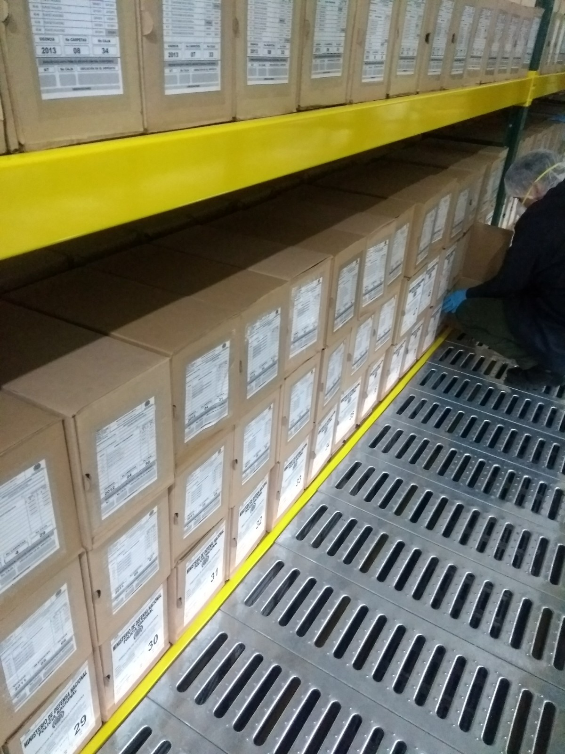
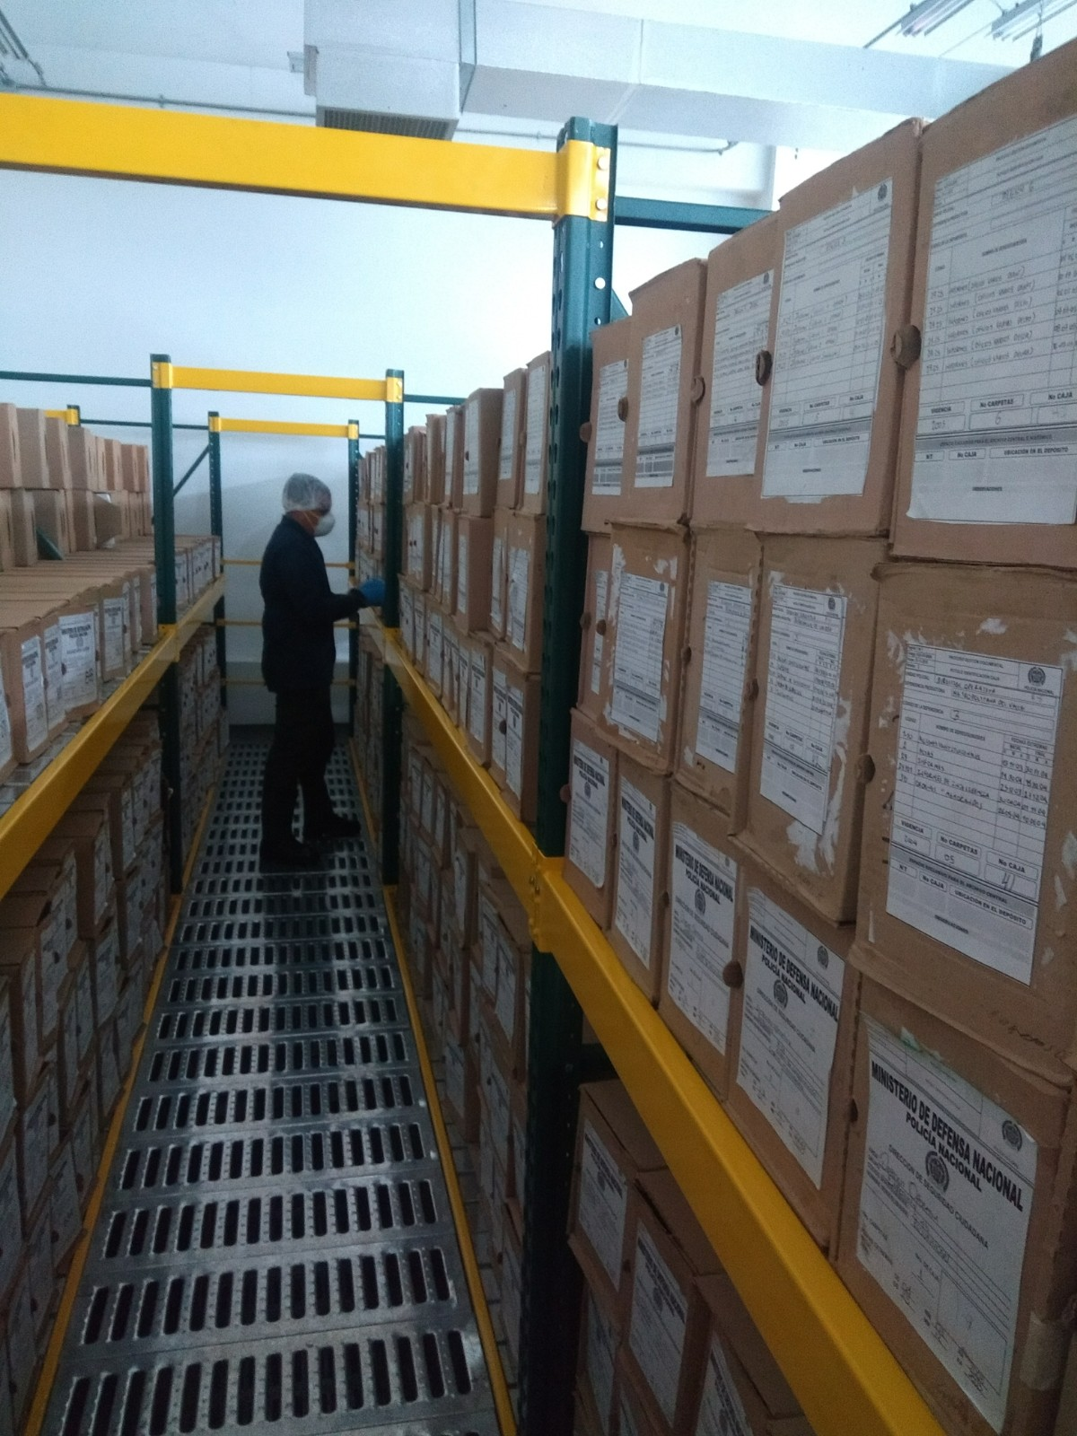
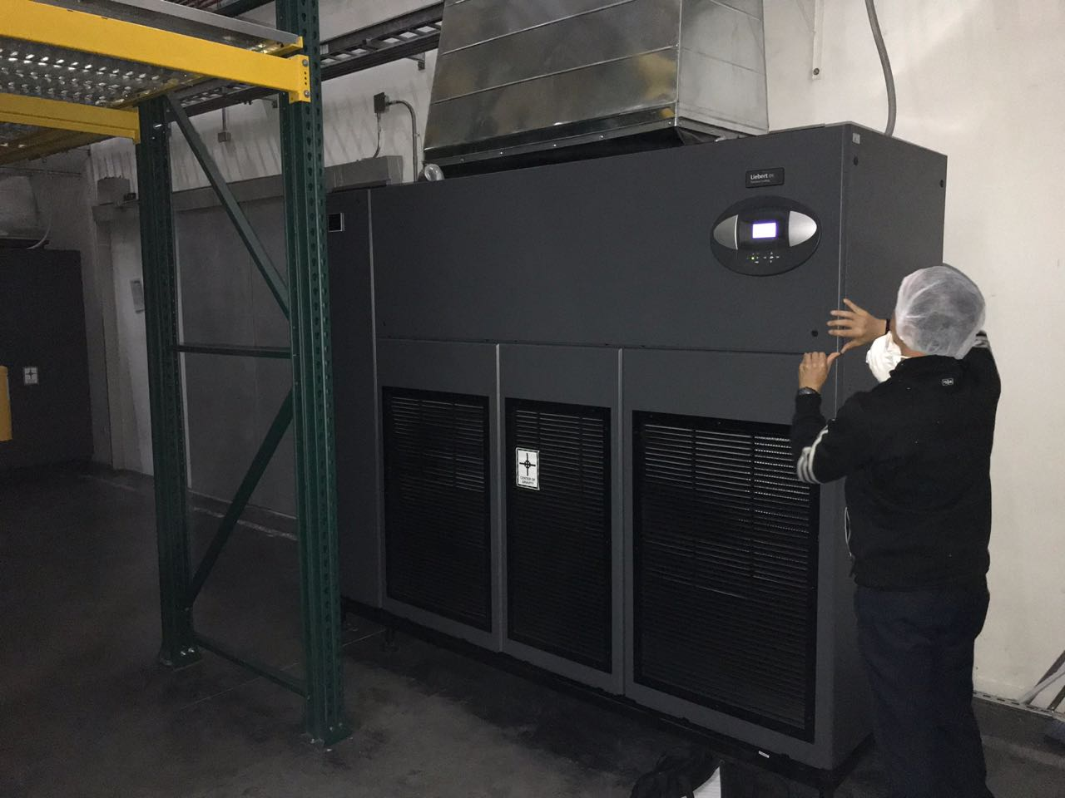
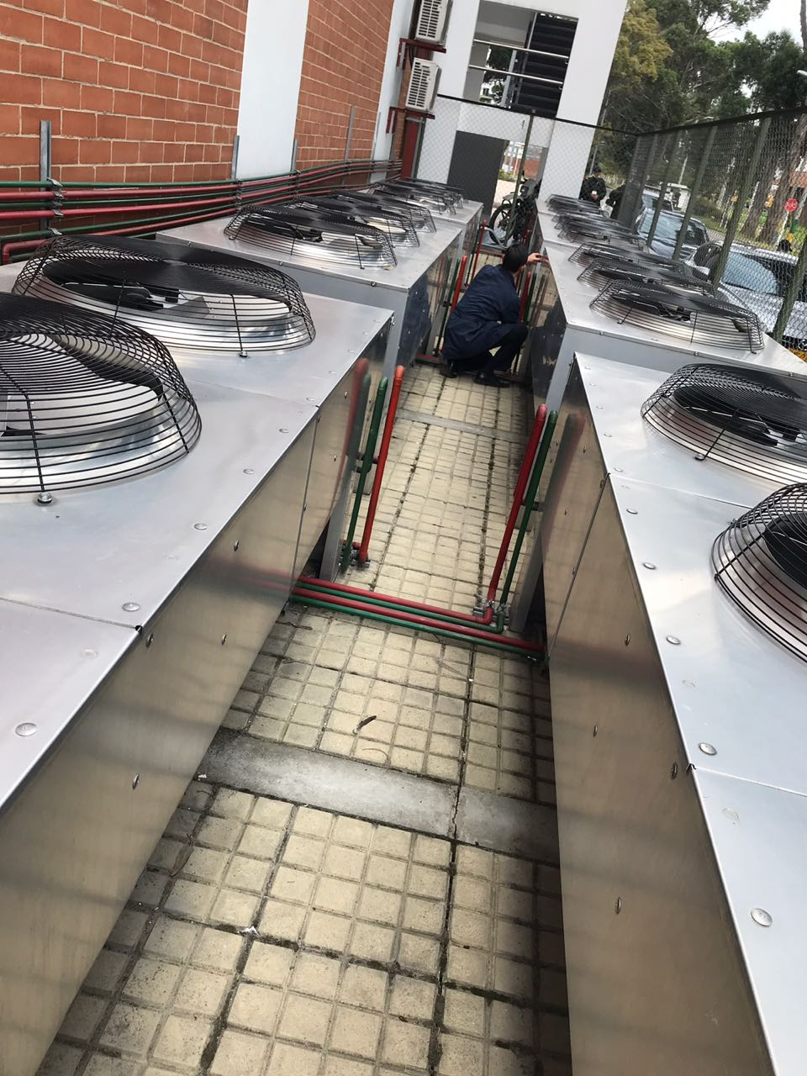

C. CARACTERÍSTICAS DE LA DOCUMENTACIÓN
IDENTIFICACIÓN DEL FONDO ACUMULDADO O DOCUMENTAL
UNIDAD POLICIAL |  |  |  |  |  |  |  |  |  | DEPENDENCIA PRODUCTORA:
ACERVO DOCUMENTAL
Fechas Extremas Acervo Documental |  |  |  |  | Cantidades de Unidades de Conservación Cajas |  | Cantidad Soporte Documental
Fecha Inicial |  | 3 | 2 | 1986 | 465 |  | Archivo Central | Papel (carpetas) | Análogo | Digital | Planos | Libros | Videos | Fotografías |  | Cintas |  | Microfilmes |  | Magnéticos y ópticos |  | Pergaminos
fecha final |  | 31 | 12 | 2004 |  |  |  | X | NO APLICA | NO APLICA | NO APLICA | X | NO APLICA | X |  | NO PALICA |  | NO PALICA |  | NO APLICA |  | NO APLICA
Fecha Inicial |  | NO APLICA | NO APLICA | NO APLICA | NO APLICA |  | Archivo Central | Papel (carpetas) | Análogo | Digital | Planos | Libros | Videos | Fotografías |  | Cintas |  | Microfilmes |  | Magnéticos y ópticos |  | Pergaminos
fecha final |  | NO APLICA | NO APLICA | NO APLICA
Fecha Inicial |  | NO APLICA | NO APLICA | NO APLICA | NO APLICA |  | Archivo Intermedio | Papel (carpetas) | Análogo | Digital | Planos | Libros | Videos | Fotografías |  | Cintas |  | Microfilmes |  | Magnéticos y ópticos |  | Pergaminos
...

